Informe de Comisión
 |  | Formato de Informe de Actividades de la Comisión

Datos del Personal Comisionado

 | Numero de Oficio de la Comision: |  |  | CDQ/P/ST/013/2026

 | Lugar y Periódo de la Comisión : |  |  | MÉRIDA, YUCATÁN; DEL 04 AL 26 DE MAYO DEL 2026

 | Nombre del Comisionado : |  | ZINTHIA PATRICIA GARCIA MARTINEZ |  |  |  |  |  | R.F.C. | GAMZ911012227

 | Puesto: | AUXILIAR |  |  |  | Nivel : | 77777 |  | Tipo : | EVENTUAL

DEPTO. O DIRECCIÓN : | Departamento o Dirección de Adscripción : |  |  |  | SECRETARIA TÉCNICA

 | Asunto de la Comisión : |  | ASISTE EN LA PROGRAMACIÓN Y COORDINACIÓN DE LA OLIMPIADA NACIONAL CONADE 2026; EN LA SEDE DE MERIDA YUCATAN.

Reporte de las Tareas Desempeñadas durante la Comisión

 | Como parte del cuerpo operativo de la delegación en la Olimpiada Nacional 2026, mi labor consistió en ejecutar y supervisar directamente la logística delegada por la Jefatura de Misión, asegurando el bienestar y desempeño de los atletas de vela, remo, judo y canotaje. La gestión se centró en los siguientes funciones: Ejecución Logística: Supervisé los traslados y el cumplimiento de horarios, además de gestionar las acreditaciones y verificar el estado de las instalaciones de hospedaje. Control de Servicios: Garanticé la provisión constante de alimentación e hidratación en todas las sedes, actuando como filtro inmediato ante cualquier irregularidad en el servicio. Enlace Operativo: Funcioné como el punto de contacto directo entre entrenadores, atletas y servicios médicos, facilitando la atención de salud necesaria y reportando novedades en tiempo real a la Jefatura de Misión. Resultado:Se mantuvo una operación diaria fluida y sin contratiempos, permitiendo que la delegación cumpliera con su calendario deportivo de forma ordenada y bajo los estándares requeridos.

Evidencia Fotográfica de la Comisión
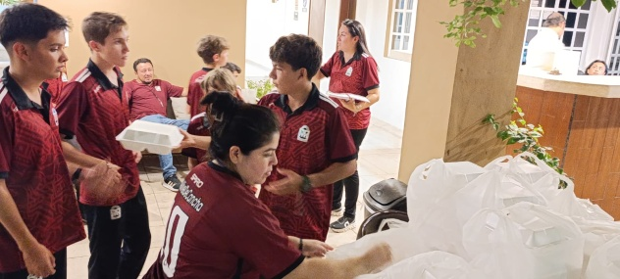 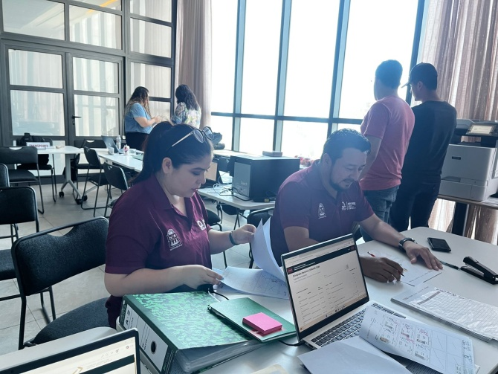 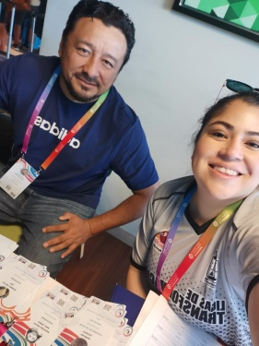 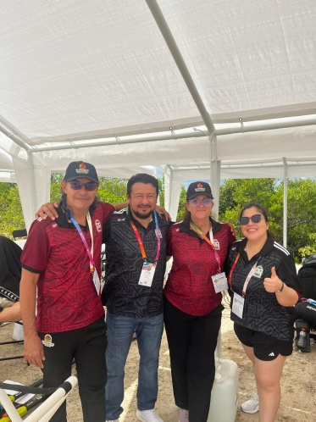 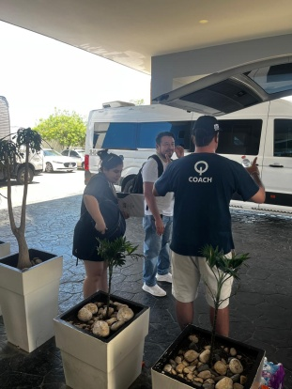 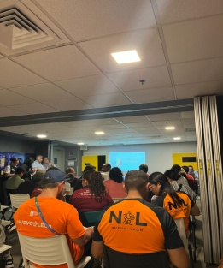 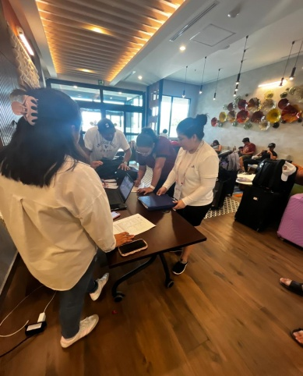 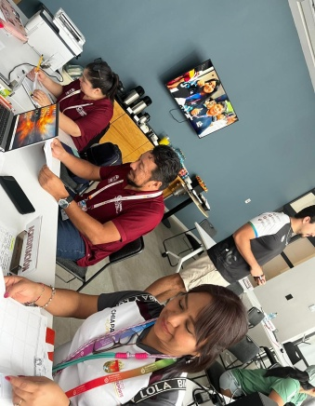

 |  | Firma del Comisionado |  |  |  |  |  | Exclusivo Recursos Humanos

 |  | Nombre: | LIC. ZINTHIA P. GARCIA MARTINEZ

 |  | Puesto: | AUXILIAR

Comisión del Deporte de Quintana Roo
Calzada Veracruz No. 59, Col. Barrio Bravo C.P. 77098
Chetumal, Quintana Roo, México
Conmutador: 983 833 0019 y 983 833 00 20

 |  |  |  |  |  |  |  | Sello y Firma de Recibido

